ЛР 3о
 |  |  | ФИО |  |  |  | ГРУППА

Лабораторная работа № 3
ОПРЕДЕЛЕНИЕ ФОКУСНОГО РАССТОЯНИЯ ЛИНЗ

ЦЕЛЬ РАБОТЫ:

ПРИБОРЫ И ПРИНАДЛЕЖНОСТИ ( схема установки):
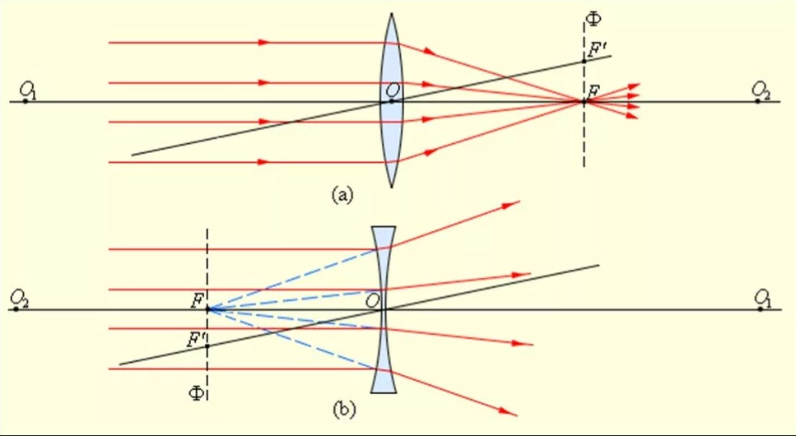

КРАТКИЕ СВЕДЕНИЯ ИЗ ТЕОРИИ:

ЭКСПЕРИМЕНТАЛЬНАЯ ЧАСТЬ:
Таблица 1. Метод №1: |  |  |  | Таблица 3. Метод № 3
№ | d,мм | f,мм |  | № | l,мм | L,мм
1 |  |  |  | 1
2 |  |  |  | 2
3 |  |  |  | 3
4 |  |  |  | 4
5 |  |  |  | 5

Таблица 2. Метод №2 |  |  |  | Таблица 4. Результаты измерений (рассеивающая линза)
№ | l1,мм | f,мм |  | № | d1,мм | f1,мм
1 |  |  |  | 1
2 |  |  |  | 2
3 |  |  |  | 3
4 |  |  |  | 4
5 |  |  |  | 5

Таблица 3. Метод №3
№ | l,мм | L,мм
1
2
3
4
5

 |  | ИЗМЕРЕНИЯ ВЫПОЛНЕНЫ:
 |  |  |  |  | ДАТА |  | ПОДПИСЬ ПРЕПОДАВАТЕЛЯ
ОБРАБОТКА РЕЗУЛЬТАТОВ ЭКСПЕРИМЕНТА:

ЗАКЛЮЧЕНИЕ К РАБОТЕ:

 |  |  | ОЦЕНКА |  | ДАТА |  | ПОДПИСЬ ПРЕПОДАВАТЕЛЯ

